FORMATO GQ-016
PROPUESTA DE MEJORA | PROPUESTA DE MEJORA O INNOVACIÓN |  |  |  | REGISTRO
 |  |  |  |  | COPIA CONTROLADA
 |  |  |  |  | COD GQ-016-R | VERSION 0,5
 |  |  |  |  | FECHA 18-mar-21 | PAGINA 1 DE 1

Nombre de la propuesta: | No Reporte De Ordenes De Compra Entregadas Al Proyecto En El Proveedor
Nombre de la persona o equipo que genera la PM: | Jaime Andres Alzate Suaza

SITUACIÓN INICIAL |  |  | SITUACIÓN FINAL
Coordinador no confirma la recogida de las ordenes de compra en el proveedor, llegando al punto de que Compras y Logistica le debe enviar varios correos para que realice la confirmación, en este caso puntual, encontramos que la compra se realizó el 24/02/2022, se entregó el 26/04/2022 y el Coordinador no confirmó hasta el 14/03/2022 despues de enviarle 3 correos solicitando la confirmación |  |  | Esta omisión al proceso causó que la radicación, el embarque y la salida del inventario se hicieran en un mes diferente al de la compra, entrega, instalación, salida de inventario, anexo evidencia de la factura con la fecha y firma de quien recibe, pero que el Coordinador, no siguió el proceso de confirmación en la oc, adicional anexo el correo donde informo la novedad y confirmo que estas salidas con mes diferente a la compra ya no se pueden realizar por que afecta contablemente.

FOTO O DIBUJO INICIAL |  |  | FOTO O DIBUJO FINAL
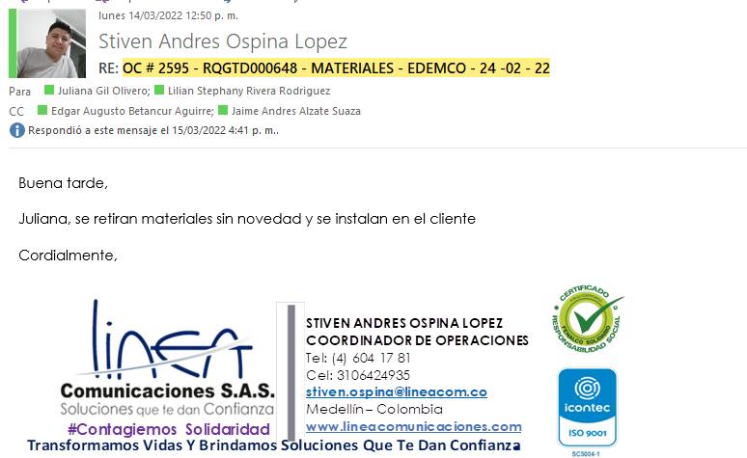 |  |  | 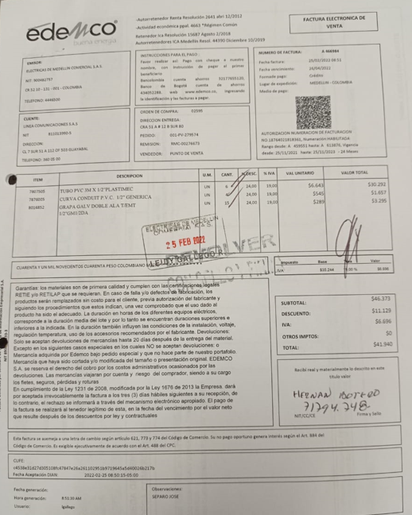 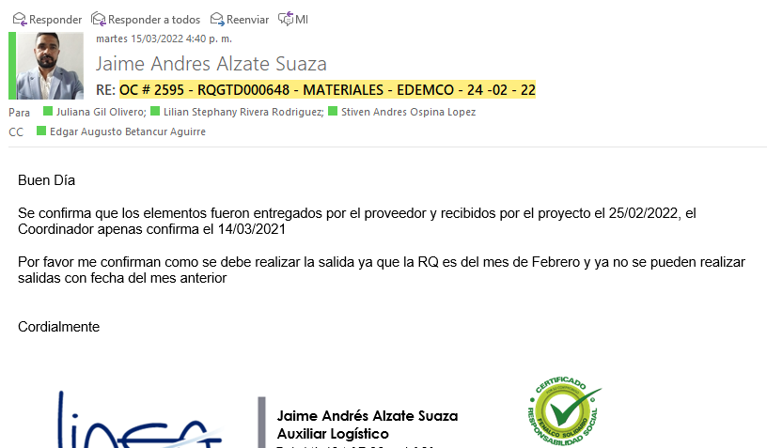

Objetivo: | Radicacion de la factura, embarque, salida de inventario en linea, evita el riesgo en el control de inventario y sus movimientos, facilmente estos elementos pueden quedar disponibles en Bodega si no se confirma y se embarca. proceso completo en linea, en el mes que se compraron, entregaron y se instalaron los elementos comprados.
Alcance: | Impacta directamente el Area financiera y compras, las inconsistencias ( fecha de factura-radicación-embarque), el control del inventario, el presupuesto de mismo proyecto.
Requerimientos: | El compromiso del Coordinador para confirmar en linea las ordenes de compra recogidas en el proveedor mediante el correo inicial de la compra, este proceso se hace para agilizar la entrega e instalación pero no se le está dando importancia a la parte final que es confirmar

Elaborado por: Coordinadora Sistemas Integrados de Gestión Natalia Lopez Marin |  | Revisado por: Dirección de I+D Marlon Alberto Henandez Arboleda |  | Aprobado por: Director de procesos Walter Jimenez

